背景调查
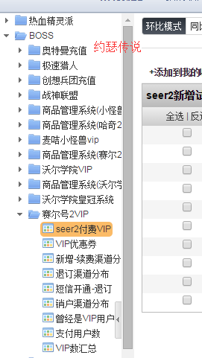
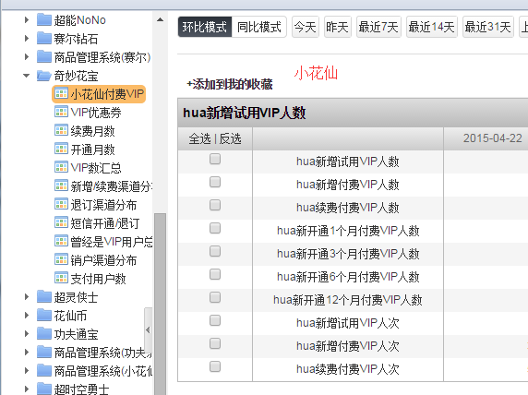

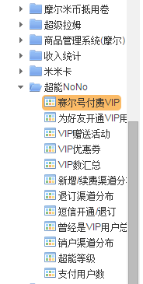

有数据的节点下，有数据的项标红色

有数据的节点
赛尔号付费VIP

日期 | 2015-04-22 | 2015-04-21 | 2015-04-20 | 2015-04-19 | 2015-04-18 | 2015-04-17 | 2015-04-16 | 2015-04-15
seer新开通1个月付费VIP数 | 0 | 1241 | 1130 | 2428 | 3710 | 2706 | 1465 | 1429
seer新开通3个月付费VIP数 | 0 | 105 | 91 | 190 | 292 | 247 | 138 | 166
seer新开通6个月付费VIP数 | 0 | 40 | 62 | 106 | 137 | 106 | 108 | 90
seer新开通12个月付费VIP数 | 0 | 71 | 86 | 178 | 288 | 168 | 125 | 116
seer新增付费VIP人数 | 0 | 969 | 950 | 2121 | 3258 | 2264 | 1081 | 1088
seer续费付费VIP人数 | 0 | 531 | 494 | 963 | 1422 | 1111 | 793 | 777
seer新增付费VIP人次 | 64 | 969 | 950 | 2121 | 3258 | 2264 | 1081 | 1088
seer续费付费VIP人次 | 136 | 971 | 865 | 1720 | 2668 | 2188 | 1443 | 1473

为好友开通VIP用户数
日期 | 2015-04-22 | 2015-04-21 | 2015-04-20 | 2015-04-19 | 2015-04-18 | 2015-04-17 | 2015-04-16 | 2015-04-15
赛尔号米币渠道为好友开通VIP人数 | 0 | 3 | 5 | 16 | 15 | 8 | 4 | 4
赛尔号米币渠道为好友开通VIP米币数 | 0 | 70 | 230 | 420 | 420 | 300 | 210 | 180
赛尔号米米卡渠道为好友开通VIP人数 | 0 | 0 | 0 | 0 | 0 | 0 | 0 | 0
赛尔号米米卡渠道为好友开通VIP米币数 | 0 | 0 | 0 | 0 | 0 | 0 | 0 | 0

VIP数汇总
日期 | 2015-04-22 | 2015-04-21 | 2015-04-20 | 2015-04-19 | 2015-04-18 | 2015-04-17 | 2015-04-16 | 2015-04-15
新增VIP数 | 75 | 969 | 950 | 2121 | 3258 | 2264 | 1081 | 1088
续费VIP数 | 146 | 971 | 865 | 1720 | 2668 | 2188 | 1443 | 1473
销户VIP数 | 2312 | 3030 | 2235 | 1319 | 1481 | 1401 | 1253 | 2239
退订VIP数 | 521 | 358 | 347 | 350 | 351 | 567 | 666 | 497
当前VIP数 | 211731 | 213971 | 216032 | 217317 | 216515 | 214738 | 213875 | 214047
当前超能NoNo总人数 | 0 | 257028 | 259090 | 260377 | 259578 | 257809 | 256954 | 257129
新增年费VIP数 | 12 | 100 | 108 | 220 | 365 | 235 | 158 | 176
销户年费VIP数 | 218 | 215 | 206 | 174 | 196 | 184 | 207 | 219

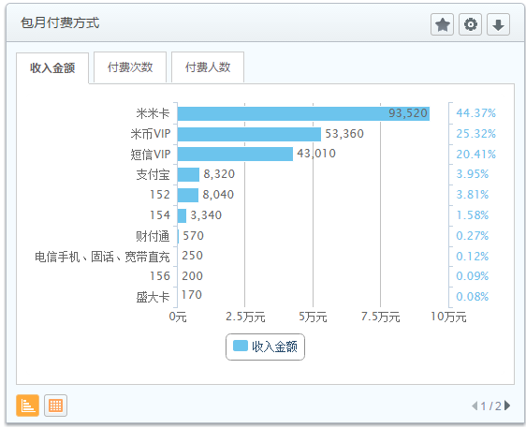
新增/续费渠道分布
日期 | 2015-04-22 | 2015-04-21 | 2015-04-20 | 2015-04-19 | 2015-04-18 | 2015-04-17 | 2015-04-16 | 2015-04-15
支付宝(人数/月数) | 8|34 | 41|147 | 62|238 | 142|399 | 142|430 | 86|249 | 62|187 | 54|178
财付通(人数/月数) | 0|0 | 5|20 | 4|31 | 12|66 | 12|39 | 6|17 | 4|28 | 5|9
网银(人数/月数) | 0|0 | 0|0 | 0|0 | 0|0 | 0|0 | 0|0 | 0|0 | 0|0
米米卡(人数/月数) | 75|89 | 1482|1824 | 1316|1678 | 2674|3242 | 4349|5235 | 3461|4307 | 1857|2291 | 1907|2475
短信(人数/月数) | 2|2 | 14|14 | 18|18 | 45|45 | 68|68 | 29|29 | 15|15 | 27|27
EBILL(人数/月数) | 0|0 | 0|0 | 0|0 | 0|0 | 0|0 | 0|0 | 0|0 | 0|0
盛大卡(人数/月数) | 1|1 | 1|1 | 1|1 | 14|24 | 10|16 | 7|7 | 3|3 | 3|3
米币(人数/月数) | 46|117 | 303|880 | 285|899 | 697|2082 | 1058|3412 | 686|2152 | 447|1717 | 416|1478
客服(人数/月数) | 0|0 | 0|0 | 0|0 | 0|0 | 0|0 | 0|0 | 0|0 | 0|0
捷迅(人数/月数) | 0|0 | 0|0 | 0|0 | 0|0 | 0|0 | 0|0 | 0|0 | 0|0
网汇通(人数/月数) | 0|0 | 0|0 | 0|0 | 0|0 | 0|0 | 0|0 | 0|0 | 0|0
VIP试用(人数/月数) | 0|0 | 0|0 | 0|0 | 0|0 | 0|0 | 0|0 | 0|0 | 0|0
空中网(人数/月数) | 0|0 | 0|0 | 0|0 | 0|0 | 0|0 | 0|0 | 0|0 | 0|0
捷银(人数/月数) | 0|0 | 0|0 | 0|0 | 0|0 | 0|0 | 0|0 | 0|0 | 0|0
贝宝(人数/月数) | 0|0 | 0|0 | 0|0 | 0|0 | 0|0 | 0|0 | 0|0 | 0|0
快钱(人数/月数) | 0|0 | 0|0 | 0|0 | 0|0 | 0|0 | 0|0 | 0|0 | 0|0
尧鸿声讯(人数/月数) | 0|0 | 0|0 | 0|0 | 0|0 | 0|0 | 0|0 | 0|0 | 0|0
鸿联九五(人数/月数) | 0|0 | 0|0 | 0|0 | 0|0 | 0|0 | 0|0 | 0|0 | 0|0
宽带直充(人数/月数) | 34|34 | 1|1 | 13|13 | 25|25 | 37|37 | 4|4 | 6|6 | 6|6
邮政储蓄（人数/月数） | 0|0 | 0|0 | 0|0 | 0|0 | 0|0 | 0|0 | 0|0 | 0|0
所有渠道新增VIP数(人次) | 64 | 969 | 950 | 2121 | 3258 | 2264 | 1081 | 1088
所有渠道新增VIP数(月数) | 113 | 1494 | 1612 | 3484 | 5330 | 3591 | 1841 | 1865
所有渠道续费VIP数(人次) | 136 | 971 | 865 | 1720 | 2668 | 2188 | 1443 | 1473
所有渠道续费VIP数(月数) | 176 | 1595 | 1607 | 3103 | 4757 | 3727 | 2712 | 2763
鸿联九五手机 | 51 | 58 | 57 | 97 | 101 | 78 | 73 | 63
月数 | 51 | 58 | 57 | 97 | 101 | 78 | 73 | 63
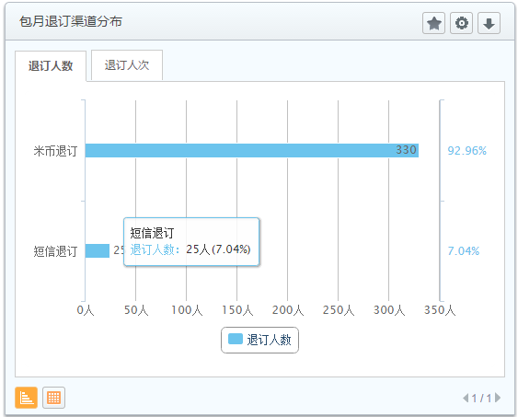

退订渠道分布
日期 | 2015-04-22 | 2015-04-21 | 2015-04-20 | 2015-04-19 | 2015-04-18 | 2015-04-17 | 2015-04-16 | 2015-04-15
短信退订 | 18 | 25 | 13 | 23 | 15 | 28 | 17 | 24
米币退订 | 502 | 330 | 324 | 321 | 324 | 535 | 648 | 470

短信开通/退订
日期 | 2015-04-22 | 2015-04-21 | 2015-04-20 | 2015-04-19 | 2015-04-18 | 2015-04-17 | 2015-04-16 | 2015-04-15
新增 | 1 | 11 | 18 | 43 | 64 | 28 | 14 | 24
续费 | 1 | 3 | 0 | 2 | 4 | 1 | 1 | 3
退订(已) | 18 | 25 | 13 | 23 | 15 | 28 | 17 | 24
退订(未) | 1 | 3 | 10 | 6 | 12 | 4 | 1 | 3

曾经是VIP用户总数
日期 | 2015-04-22 | 2015-04-21 | 2015-04-20 | 2015-04-19 | 2015-04-18 | 2015-04-17 | 2015-04-16 | 2015-04-15
曾经是VIP用户总数 | 10530658 | 10530625 | 10529970 | 10529296 | 10527891 | 10525787 | 10524312 | 10523630
当前VIP数 | 211731 | 213971 | 216032 | 217317 | 216515 | 214738 | 213875 | 214047
当前年费VIP数 | -243186 | -242978 | -242863 | -242765 | -242811 | -242980 | -243031 | -242982

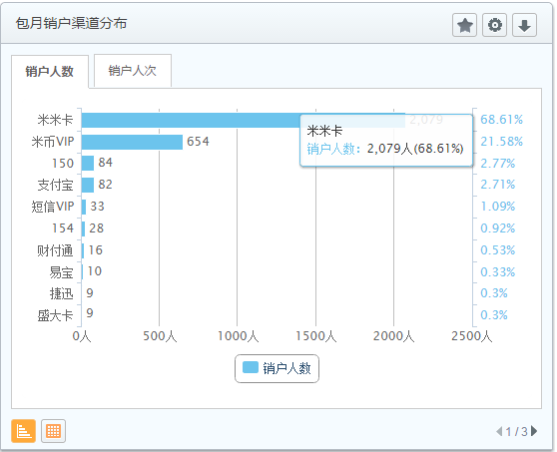
销户渠道分布
日期 | 2015-04-22 | 2015-04-21 | 2015-04-20 | 2015-04-19 | 2015-04-18 | 2015-04-17 | 2015-04-16 | 2015-04-15
支付宝 | 80 | 82 | 76 | 35 | 49 | 33 | 32 | 74
财付通 | 9 | 16 | 7 | 1 | 9 | 7 | 3 | 7
网银 | 13 | 10 | 3 | 10 | 2 | 11 | 4 | 16
米米卡 | 1517 | 2079 | 1515 | 823 | 919 | 878 | 796 | 1477
短信 | 18 | 33 | 31 | 46 | 56 | 42 | 49 | 70
EBILL | 0 | 0 | 1 | 0 | 1 | 0 | 0 | 1
盛大卡 | 4 | 9 | 3 | 3 | 1 | 3 | 1 | 4
米币 | 524 | 654 | 496 | 321 | 350 | 356 | 282 | 471
客服 | 0 | 0 | 0 | 0 | 0 | 0 | 0 | 0
如意通 | 11 | 9 | 9 | 11 | 7 | 4 | 7 | 5
网汇通 | 0 | 0 | 0 | 0 | 0 | 0 | 0 | 0
VIP试用 | 3 | 3 | 0 | 2 | 3 | 2 | 2 | 5
空中网 | 0 | 0 | 0 | 0 | 0 | 0 | 0 | 0
捷银 | 0 | 0 | 0 | 0 | 0 | 0 | 0 | 0
贝宝 | 0 | 0 | 0 | 0 | 0 | 0 | 0 | 0
快钱 | 0 | 0 | 0 | 1 | 0 | 1 | 1 | 0
尧鸿声讯 | 2 | 1 | 0 | 3 | 1 | 1 | 1 | 1
鸿联九五 | 0 | 0 | 0 | 0 | 0 | 0 | 0 | 0
总数 | 2181 | 2896 | 2141 | 1256 | 1398 | 1338 | 1178 | 2131
宽带直充 | 0 | 3 | 1 | 0 | 0 | 1 | 0 | 0
鸿联九五手机 | 88 | 84 | 45 | 36 | 34 | 30 | 43 | 56

超能等级
日期 | 2015-04-22 | 2015-04-21 | 2015-04-20 | 2015-04-19 | 2015-04-18 | 2015-04-17 | 2015-04-16 | 2015-04-15
等级1 | -965923 | -965931 | -966316 | -966668 | -967489 | -968687 | -969523 | -969875 | 非标准化统计项，需要的话，落到自定义统计项
等级2 | 2047968 | 2047959 | 2047851 | 2047712 | 2047449 | 2047053 | 2046815 | 2046696
等级3 | 1515914 | 1515907 | 1515828 | 1515751 | 1515616 | 1515401 | 1515240 | 1515155
等级4 | 976146 | 976147 | 976115 | 976090 | 976003 | 975897 | 975826 | 975787
等级5 | 1581029 | 1581027 | 1581020 | 1581014 | 1580992 | 1580960 | 1580936 | 1580924
等级6 | 537112 | 537112 | 537112 | 537112 | 537112 | 537112 | 537112 | 537112
等级7 | 435719 | 435719 | 435719 | 435719 | 435719 | 435719 | 435719 | 435719
等级8 | 336866 | 336866 | 336866 | 336866 | 336866 | 336866 | 336866 | 336866
等级9 | 351959 | 351959 | 351959 | 351959 | 351959 | 351959 | 351959 | 351959
等级10 | 156111 | 156111 | 156111 | 156111 | 156111 | 156111 | 156111 | 156111
等级11 | 108481 | 108481 | 108481 | 108481 | 108481 | 108481 | 108481 | 108481
等级12 | 53459 | 53459 | 53459 | 53459 | 53459 | 53459 | 53459 | 53459
等级13 | 24896 | 24896 | 24896 | 24896 | 24896 | 24896 | 24896 | 24896
等级14 | 11318 | 11318 | 11318 | 11318 | 11318 | 11318 | 11318 | 11318
等级15 | 10798 | 10798 | 10798 | 10798 | 10798 | 10798 | 10798 | 10798

支付用户数
日期 | 2015-04-22 | 2015-04-21 | 2015-04-20 | 2015-04-19 | 2015-04-18 | 2015-04-17 | 2015-04-16 | 2015-04-15 | 基础数据里有
赛尔号当日支付用户数 | 0 | 4244 | 4215 | 8417 | 11491 | 8057 | 4331 | 4280
赛尔号短信续费支付用户数 | 0 | 0 | 0 | 0 | 0 | 0 | 0 | 0

小花仙
VIP数汇总
日期 | 2015-04-22 | 2015-04-21 | 2015-04-20 | 2015-04-19 | 2015-04-18 | 2015-04-17 | 2015-04-16 | 2015-04-15
新增VIP数 | 31 | 177 | 156 | 319 | 563 | 376 | 116 | 139
续费VIP数 | 50 | 173 | 141 | 334 | 481 | 288 | 174 | 159
销户VIP数 | 296 | 347 | 346 | 222 | 257 | 245 | 290 | 424
退订VIP数 | 84 | 70 | 68 | 91 | 69 | 98 | 109 | 110
当前奇妙花宝总人数 | 0 | 68832 | 69003 | 69194 | 69100 | 68801 | 68673 | 68848
新增年费VIP人次 | 5 | 18 | 12 | 23 | 27 | 22 | 17 | 8
新增年费VIP人数 | 0 | 18 | 12 | 23 | 27 | 22 | 17 | 8
续费年费VIP人次 | 0 | 0 | 0 | 0 | 0 | 0 | 0 | 0
续费年费VIP人数 | 0 | 0 | 0 | 0 | 0 | 0 | 0 | 0
销户年费VIP人次 | 0 | 0 | 0 | 0 | 0 | 0 | 0 | 0
销户年费VIP人数 | 0 | 0 | 0 | 0 | 0 | 0 | 0 | 0

设计
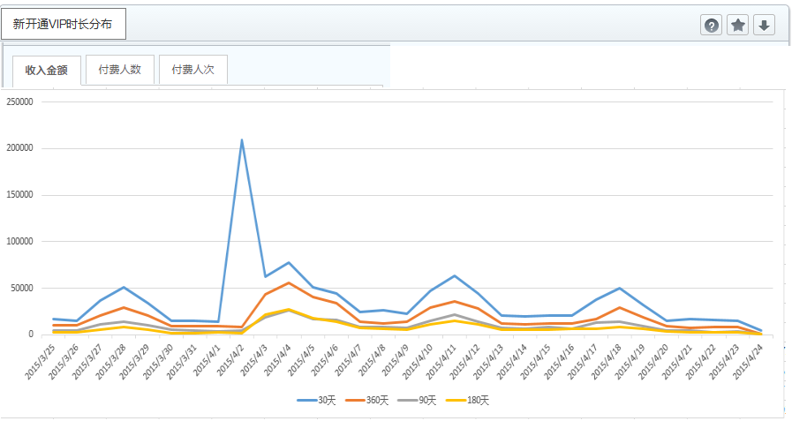
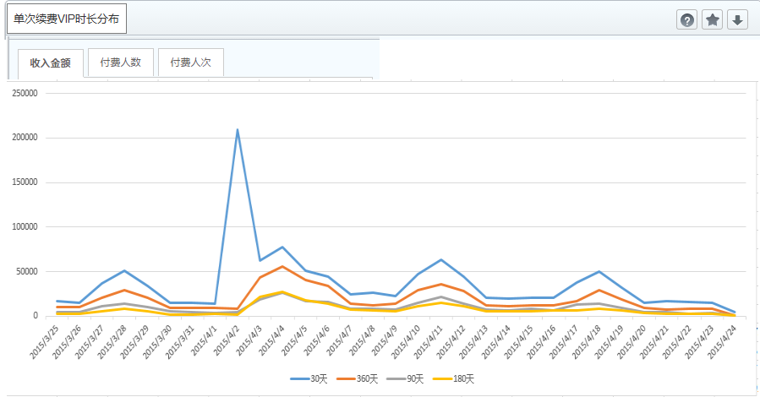
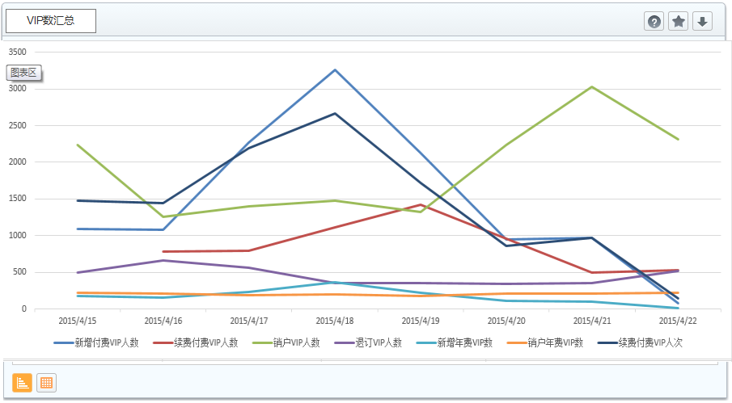
一、 | 指标定义
 | 统一说明 | 按天计算，按天展示

 | 部件名称 | 新开通VIP时长分布 | 定义 | 备注
 |  | 新开通VIP | 用户在本次购买VIP时，不是VIP，包括以前从未是VIP和以前是VIP但已过期。 | 计算时，去掉短信渠道，fee_flag=18 2、热血精灵派（gid：16）的6个月、12个月的价格比其它游戏高，不打折，要特殊处理。
 |  | 新开通VIP—收入金额 | 新开通VIP，不同包月时长对应的收入总额
 |  | 新开通VIP—人数 | 新开通VIP，不同包月时长对应的用户数。
 |  | 新开通VIP—人次 | 新开通VIP，不同包月时长对应的人次，对新开通而言，人数等于人次

 |  | 分类 | 页面展现
 |  | 新开通1个月 | 新开通30天
 |  | 新开通3个月 | 新开通90天
 |  | 新开通6个月 | 新开通180天
 |  | 新开通12个月 | 新开通360天

 | 部件名称 | 单次续费VIP时长分布 | 定义 | 备注
 |  | 续费VIP | 用户在本次购买VIP时，已经是VIP，当前操作是在原到期时间上往后续时间。 | 计算时，去掉短信渠道
 |  | 续费VIP—收入金额 | 续费VIP，不同包月时长对应的收入总额
 |  | 续费VIP—人数 | 续费VIP，不同包月时长对应的去重用户数。
 |  | 续费VIP—人次 | 续费VIP，不同包月时长对应的人次，如A用户续费3次，分别是1个月1次，3个月2次，则分别计入2种包月时长里。

 |  | 分类 | 页面展现
 |  | 续费1个月 | 续费30天
 |  | 续费3个月 | 续费90天
 |  | 续费6个月 | 续费180天
 |  | 续费12个月 | 续费360天

 | 部件名称 | 包月时长分布（平台已有） | 定义 | 备注
 |  | VIP付费 | 用户购买VIP，包括新开通、续费 | 当前包含短信渠道，继续保留。
 |  | VIP付费—收入金额 | VIP付费，不同包月时长对应的收入总额
 |  | VIP付费—人数 | VIP付费，不同包月时长对应的去重用户数
 |  | VIP付费—人次 | VIP付费，不同包月时长对应的人次

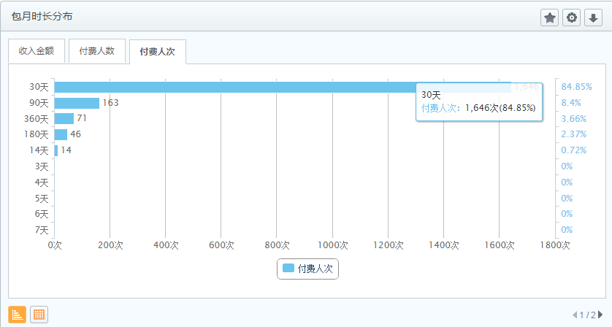

 | 部件名称 | VIP数汇总 | 定义 | 原算法 | 计算方式

 | 人数 | 新增付费VIP人数 | 当天新开通VIP的人数，不含短信渠道 | 所有新增，包括试用和其他任何渠道 | action_type=1
 |  | 续费付费VIP人数 | 当天续费VIP的人数，不含短信渠道（当天多次续费的用户将去重） | 所有续费，包括试用和其他任何渠道 | action_type=2
 |  | 销户VIP人数 | 当天VIP到期销户的用户数 | 到期销户 | action_type=3，或使用接口落的
 |  | 退订VIP人数 | 取消自动续费（包含米币和短信渠道），以及退订短信服务的用户数 | 取消自动续费+短信取消 | action_type=5,6，或使用接口落的
 |  | 新增年费VIP数 | 当天新成为年费VIP的用户数 | 新增年费（以前不是，现在是了） | 根据vip_type计算
 |  | 销户年费VIP数 | 当天过期销户的年费VIP用户数 | 取消的时候，发现他现在是年费
 |  | 续费付费VIP人次 | 当天续费VIP的人次，不含短信渠道
 |  | 首次新增付费VIP人数 | 以前从未开通VIP，当天是首次开通VIP的人数，不含短信渠道 |  | action_type=1 & begin_time = 0

二、 | 页面设计

